配布用
 |  |  |  |  | ASO GAME SHOW 作品概要
 |  |  |  |  |  |  |  |  | ２７卒

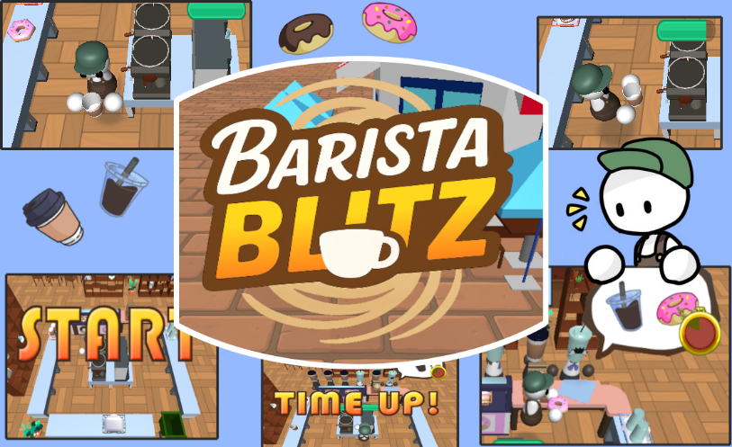

ゲーム動画

 |  | チーム名 |  |  | ： | お茶
 |  | 作品タイトル |  |  | ： | BARISTA BLITZ
 |  | ジャンル |  |  | ： | ３Ｄアクション
 |  | 開発環境 |  |  | ： | DxLib

 |  | メンバー
 |  |  | ゲーム専攻科３年 |  |  |  | 善原敬子

 |  | コメント
 |  |  | 個人制作にて初めて3Dゲームに挑戦した作品になります。実は2024年の夏に個人で制作した2Dゲームをなんとか3Dで作れないかと試行錯誤してできたゲームです。

スキルシート

 | ジャンル |  |  | スキル |  |  |  | コメント
 | 開発環境 |  |  | DxLib
 | 開発言語 |  |  | Ｃ＋＋
 | グラフィック |  |  | ３Ｄ
 | グラフィック |  |  | 頂点シェーダ |  |  |  | タイトルとゲームシーンの床のテクスチャをタイリング
 | 基本機能 |  |  | 外部データ読込 |  |  |  | ステージオブジェクトのパラメータとスコア
 | 基本機能 |  |  | シーン遷移
 | ＮＰＣ |  |  | 2種類のNPC
 | サウンド |  |  | BGM・SE再生
 | 演出 |  |  | アイコンUI |  |  |  | 持ち運べるものが目の前にある時アイコンを表示
 | 演出 |  |  | 進捗バー |  |  |  | オブジェクトの進捗をバーで表示(メッシュ）
 | 演出 |  |  | イージング |  |  |  | イージングを使って移動や拡大縮小を滑らかに
 | 演出 |  |  | タイマーUI |  |  |  | お客の注文タイマーを円のゲージで表示
 | 設計 |  |  | シングルトン
 | 基本機能 |  |  | チュートリアル
 | 基本機能 |  |  | ポーズ

操作説明書

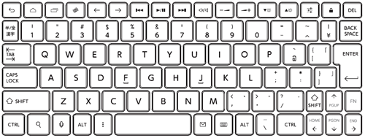

インタラクト
＆ 決定
ダッシュ

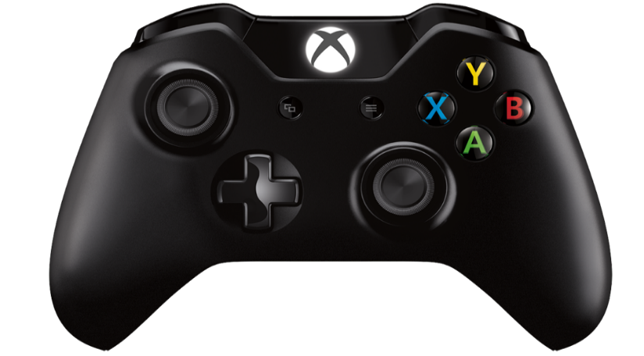

ポーズ

移動

